A-3
TITULO resolución efectiva de problemas en la materia de sistemas de manufactura

 | Proyecto | Resolución efectiva de problemas en la materia de sistemas de manufactura
 | Coach | Luis Alberto Ángeles
 | Equipo | Jorge Arturo Sánchez López
 | Area | Sistemas de Manufactura
DURANTE EL SEMESTRE AGOSTO-DICIEMBRE 2024, EN LA MATERIA DE SISTEMAS DE MANUFACTURA EN EL INSTITUTO TECNOLOGICO DE QUERETARO, SE HAN EXPERIMENTADO DIFICULTADES AL TENER UNA CARGA ACADEMICA ALTA Y SATURACION DE TAREAS, ESTE PROBLEMA HA RESULTADO EN CALIFICACIONES MENORES A 70 Y DEBER UNIDADES, LO QUE DEMUESTRA UN BAJO DESEMPEÑO ACADEMICO
1. ANTECEDENTES :
1) Dar misma prioridad a las demas materias 2) No confiarse del tiempo para estudiar 3) No tener una carga academica demaciado alta para asi poder cumplir con todo 4) Comentar dudas al profesor 5) Crear sop´s que sean claros 6) Planear reuniones con compañeros o maestro fuera de clase para retroalimentacion 7) Acceder a tutoriales en linea para mejor domino del sofware
5. MEJORA PROPUESTA :

Se han identificado varios problemas que crean obstáculos en los procesos necesarios para utilizar nuevas plataformas, como GitHub y Visual Studio Code. Los estudiantes de la materia de Sistemas de Manufactura están trabajando un software con el que trabajarán durante el semestre. Esta herramienta les permitirá subir tareas, recibir instrucciones del profesor y reportar los avances del proyecto integrador. Sin embargo, han surgido múltiples errores que demora tiempo en resolverse, causando confusión y dudas por lo que los estudiantes se muestran inconformes ya que dicen que estos no están detallados y claros.
2. SITUACIÓN ACTUAL :

Se establecieron acciones y actividades necesarias para la implementacion * Asegurar antes de haber puesto git pull para cargar los archivos de la nube y poder enviarlo
* Usar SOP´S correspondiente para tener un buen manejo de comandos
* Dedicarle tiempo de ocio al estudio o tareas
* No dejar todo al ultimo e ir teniendo tiempos para estudiar y sacar buenas notas
* Al momento de elegir el horario no saturar de materias, para poder cumplir con todo lo que se pide
6. PLAN (BENEFICIOS ESPERADOS Y RECURSOS) :

Objetivo *Crear un entorno de aprendizaje dinámico y efectivo para los estudiantes en el curso de sistemas de manufactura
Metas *Cumplimiento del 100% en la entrega de actividades de Git y GitHub dentro del plazo establecido *Obtener al menos un 70% de aciertos en cada evaluación diagnóstica *Recibir más del 50% de opiniones favorables en una evaluación grupal del curso
3. METAS Y OBJETIVOS (Y) :

se implementaron herramientas como Ishikawa, Pareto y Arbol Causal, en los cuelaes se obtuvieron diversos factores, los cuales el 80% de los problemas son que no se tiene un buen maenjo de tiempos, se le dedica mas tiempo a otras materias y no se estudia lo suficiente para los examenes
4. ANÁLISIS DE CAUSA RAÍZ (x) :

¿Qué problemas pueden ser anticipados? El no tener un buen manejo de tiempos en tus actividades y tener sop´s mejor detallados
-Generar SOP´s para estandarizar el trabajo y ojas de registro
-Generar un SwimLane con los pasos detallados y evitar errores
-Asesoria con el profesor para resolver dudas durante el curso
-Tener una lista de las actividades del dia para poder cumplir en tiempo y forma con ellas
-Tener guias para facilitar aprendizaje y poder estudiar con tiempo
7. SEGUIMIENTO (CONTROL) :

lin

Swim Lane
Swim Lane
 | Area: Sistemas de manufactura
 | Proceso: resolución efectiva de problemas en la materia de sistemas de manufactura |  |  |  |  |  |  |  |  |  | Dueño de proceso: XXXXX XXXXXX | Jorge Arturo Sànchez Lòpez |  | Version 1.0 | DD/MM/YY
Instalación
INICIO
instalar git y crear cuenta git hub
#1
instalar visual studio
#2
comprobación
git-- version
YES
NO
#1A
creacion correcta
YES
NO
#2A
se clono bien
YES
NO
#3A
se clono bien
YES
NO
#4A
se crearon bien
YES
NO
#5A
se hizo bien
YES
NO
#6A
se hizo bien
YES
NO
se hizo bien
YES
NO
#7A
#8A
Creaciones
crear carpeta "ITQ"
#4
crear branch
#8
crear carpetas # de lista e img
#9
crear archivos .tex .bib .gitignore
#10
ajuste
abir carpeta ITQ
#5
clonar repositorio
#6
usar comandos LS, CD y git checkout-b
#7
 |  |  |  |  | x
Fin
dar git pull
#11
poner git add *
#12
git commit -aM
#13
git push
#14
abrir github y dar pull request
#15
END
 | Lean Academy ® Todos los derechos reservados Prohibida su reproducción total o parcial por cualquier método
Proceso |  | 1 | 2 | 3 | 4 | 5 | 6 | 7 | 8 | 9 | 10 | 11 | 12 | 13 | 14
Tiempo promedio |  | 20:00 min | 08:00 min | 02:00 min | 01:00 min | 40:00min | 14:00min | 09:00min | 04:00 min | 12:00min | 7:00 min | 05:00 min | 00:45 min | 50:00min | 35:00min
VA/NVA/NNVA* |  | VA | NNVA | NNVA | NNVA | NNVA | VA | NNVA | NNVA | NNVA | NNVA | VA | NNVA | NNVA
*Referencia: VA= Actividad de Valor Agregado NVA = Actividad de No Valor Agregado NNVA = No Valor Agregado Necesario
Proceso 1
#
Decisión 1
YES
NO
A
Fin
Nota 1
 |  |  |  |  |  | Símbolo
 |  |  |  |  |  | Nombre | Proceso | Decisión | Conector | Inicio/Fin | Líneas de Flujo | Nota | Actividad Manual | Cuello de botella

LSS International ® Todos los derechos reservados Prohibida su reproducción total o parcial por cualquier método

SMART
 |  | 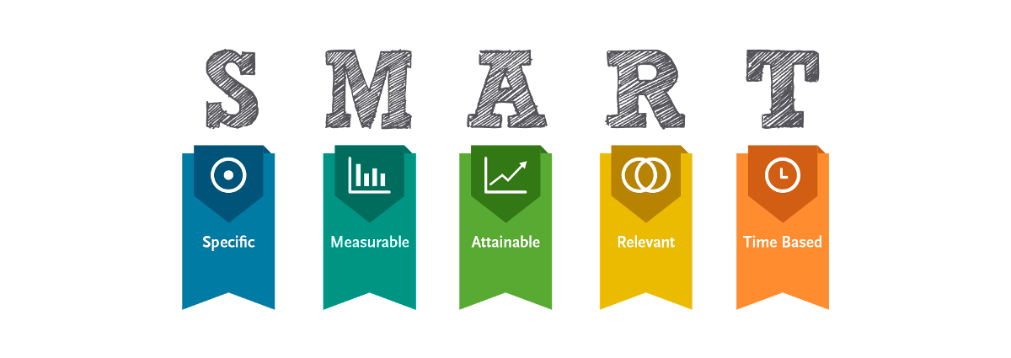
•Selecciona tu métrico de éxito que continuarás midiendo a lo largo de la implementación de tus propuestas.
•Establece el objetivo a alcanzar de tu métrico.
•Selecciona por lo menos un métrico secundario y uno consecuente que enfatice el métrico de éxito o principal.
•Utiliza los formatos SMART para la adecuada selección de métricos.

Siglas SMART | Descripción | Preguntas para el SMART | Objetivos SMART
S | Specific | ¿Qué quieres lograr? | Que los alumnos tengas una resolución efectiva en la materia de sistemas de manufactura
M | Measurable | ¿Cuándo se logrará la meta? | Durante el semestre de Agosto-Diciembre 2024
A | Attainable | ¿Cómo sabrás cuando has logrado tu objetivo? | cuando todas las actividades de github esten entregadas, que los resultados de los diagnosticos sean igual o mayor a 70 y cuando la evaluacion grupal del curso refleje mas del 50% de opiniones favorables
R | Relevant | ¿Cómo se puede lograr la meta? | estableciendo un cronograma claro y reliasta para entregas, supervisando el progreso, ofreciendo retroalimentacion, implementando dinamicas que promuevan la participación y satisfacción de los estudiantes
T | Timely | ¿La meta satisfarsera sus necesidades a corto y largo plazo? | corto: si ya que el cumplimiento de las actividades y evaluaciones asegura que los estudiantes adquieran competencias necesarias en github. Largo: una buena evaluacion grupal fomentando la mejora continua del curso y asegura que los conocimientos sean aplicables y utiles en el futuro

 |  | Objetivo | Metas
 |  | Crear un entorno de aprendizaje dinámico y efectivo para los estudiantes en el curso de sistemas de manufactura | Cumplimiento del 100% en la entrega de actividades de Git y GitHub dentro del plazo establecido Obtener al menos un 70% de aciertos en cada evaluación diagnóstica Recibir más del 50% de opiniones favorables en una evaluación grupal del curso

Ishikawa
Ishikawa
 |  |  |  | Líder: | Jorge Arturo Sánchez López
 |  |  |  | Proyecto: | resolución efectiva de problemas en la materia de sistemas de manufactura
 |  |  |  | Sponsor: | Luis Alberto Angeles.
 |  |  |  | Área: | Sistemas de Manufactura.
 |  |  |  | Fecha: | 2024-12-13

Método
profesor
estudiante

 |  |  | no se entienden los temas |  |  | problemas personales |  | tiempo de ocio no aprovechado
 | no tomar notas |  | proyecto
Metodo de estudio |  |  |  |  |  | desmotivacion
 |  |  | proyecto dificil y largo
SOP´s mal redactados |  |  |  |  |  | saturación de materias, tareas, trabajos y proyectos
 |  |  |  | examen confuso
dedicar mas tiempo a otras materias |  |  |  | examen |  | no se conoce del software
resolución efectiva de problemas en la materia de sistemas de manufactura
 |  |  |  |  |  | falta de habilidad
 |  |  |  | examen largo
 |  |  |  |  |  |  | uso de otras plataformas

 |  |  |  |  |  |  | bateria no funciona
 | distracciones |  |  | conexión lenta |  | lenta
 |  |  |  |  |  | computadora
 | Casa |  |  | internet
 |  |  |  |  |  | problemas de inicio se secion
pocos enchufes |  | distraccion
 |  |  |  | mucho consumo de datos |  | no funcionan los software
 | escuela

intalaciones
recuersos
maquinas
mal internet

LSS International ® Todos los derechos reservados Prohibida su reproducción total o parcial por cualquier método

Pareto
Pareto
 |  | Líder: | Jorge Arturo Sànchez Lòpez
 |  | Proyecto: | resolución efectiva de problemas en la materia de sistemas de manufactura
 |  | Sponsor: | Luis Alberto Angeles
 |  | Materia: | Sistemas de manufactura
 |  | Área: | Ingenieria Industrial
 |  | Fecha: | 2014-12-13

Coloca aquí el título del gráfico
 | Datos recolectados |  | Porcentaje acumulado
tiempo estudio en otra materias | 350 | P1 | 45%
tiempo de ocio | 120 | P3 | 77%
git push | 50 | P4 | 83%
clonar repositorio | 40 | P5 | 88%
abrir github y dar pull request | 35 | P6 | 93%
instalar git y crear cuenta git hub | 20 | P7 | 95%
usar comandos LS, CD y git checkout-b | 14 | P8 | 97%
crear archivos .tex .bib .gitignore | 12 | P9 | 99%
Instrucciones
1. Ingresa las categorías y frecuencias observadas en la tabla que se muestra a continuación, no es necesario ingresarlas en orden. Puedes ingresar hasta 25 categorías. 2. En la hoja que se llama Cálculos, ingresa en la columna etiquetas, como quieres que aparezca la categoría en el eje x. No borres ni modifiques las celdas de la hoja cálculos.

Categorías | Frecuencias (min)
instalar git y crear cuenta git hub | 20
clonar repositorio | 40
usar comandos LS, CD y git checkout-b | 14
crear branch | 9
crear archivos .tex .bib .gitignore | 12
git push | 50
abrir github y dar pull request | 35
tiempo estudio en otra materias | 350
tiempo de ocio | 120
tiempo de ocio | 120

 |  |  | LSS International ® Todos los derechos reservados Prohibida su reproducción total o parcial por cualquier método

Cp,Cpk y pruebas de normalidad
Cp,Cpk y pruebas de normalidad
 |  |  |  | Líder: | Jorge Arturo Sànchez Lòpez
 |  |  |  | Proyecto: | resolución efectiva de problemas en la materia de sistemas de manufactura
 |  |  |  | Sponsor: | Luis Alberto Angeles
 |  |  |  | Materia: | Sistemas de manufactura
 |  |  |  | Área: | Ingenieria Industrial
 |  |  |  | Fecha: | 2024-12-13

 | Actividad 1 |  |  | Actividad 2 |  |  | Actividad 3
 | Lectura | Duración |  | Lectura | Duración |  | Lectura | Duración
 | 1 | 2.530 | min | 1 | 2.130 | min | 1 | 2.220 | min
 | 2 | 2.120 | min | 2 | 2.330 | min | 2 | 2.460 | min
 | 3 | 2.240 | min | 3 | 2.160 | min | 3 | 2.540 | min
 | 4 | 2.360 | min | 4 | 2.230 | min | 4 | 2.110 | min
 | 5 | 2.350 | min | 5 | 2.250 | min | 5 | 2.180 | min

 | Pruebas de Normalidad

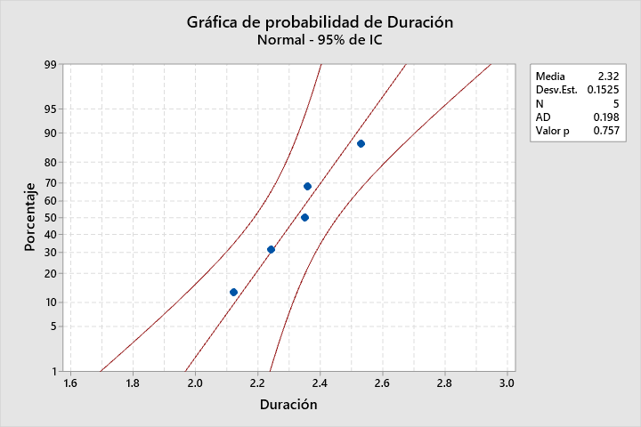
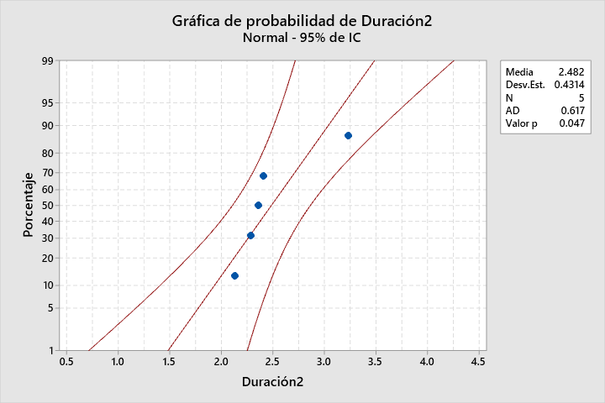
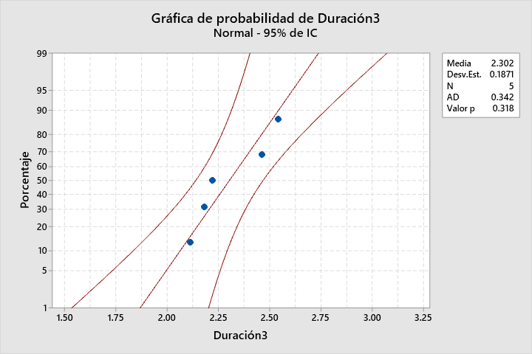

 | Al tener un valor de P>0.05 tiene distribucion normal |  |  |  |  | Al tener un valor de P>0.05 tiene distribucion normal |  |  |  | Al tener un valor de P>0.05 tiene distribucion normal

 | Cp y Cpk
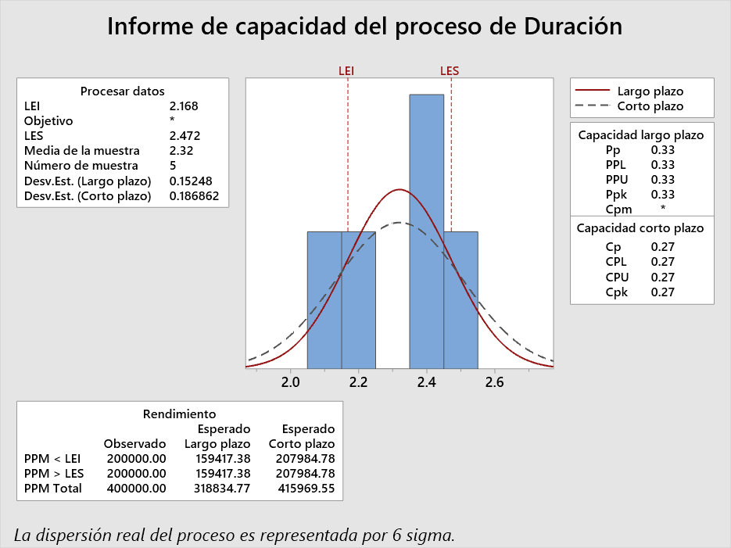
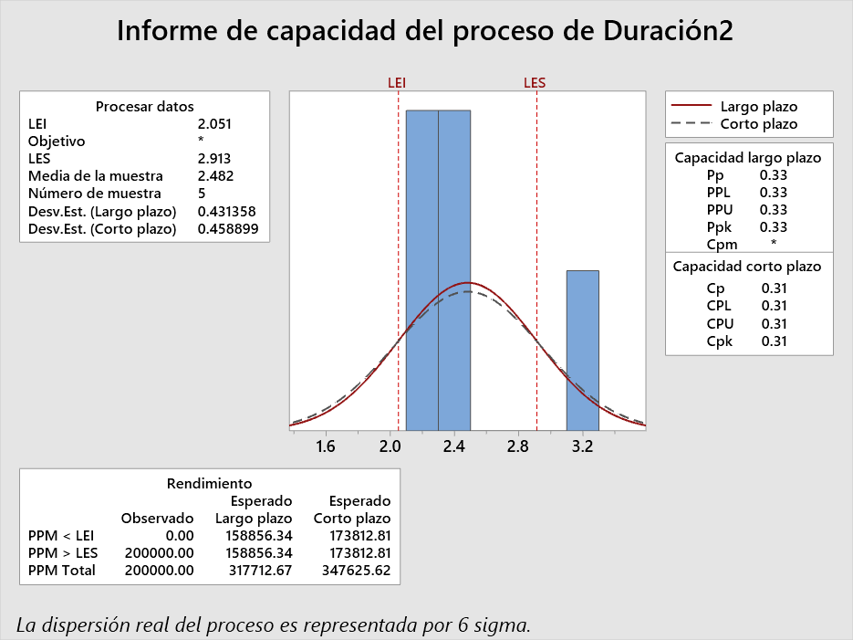
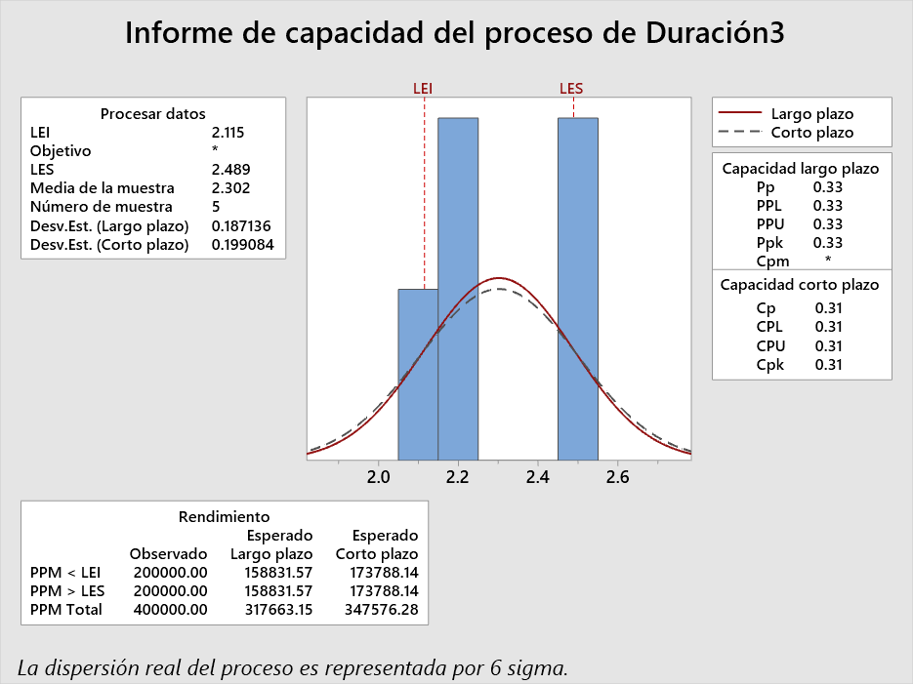

 | El Cp de 0.27 nos indica que tenemos una capacidad potencial mala y existen problemas de dispersion, ademas el Cpk de 0.27 tampoco cumple y tenemos problemas de centrado. |  |  |  |  | El Cp de 0.31 nos indica que tenemos una capacidad potencial a mala y existen problemas de dispersion, ademas el Cpk de 0.31 tampoco cumple y tenemos problemas de centrado. |  |  |  | Muy parecido a la actividad 2 el Cp de 0.31 nos indica que tenemos una capacidad potencial mala y existen problemas de dispersion, ademas el Cpk de 0.31 tampoco cumple y tenemos problemas de centrado.

 |  | 1 | 2 | 3 |  | Regla de decisión:
 | media | 2.320 | 2.220 | 2.302 |  | Cp < 1 | Mala capacidad
 | deviacion | 0.152 | 0.079 | 0.187 |  | 1 < Cp < 1.5 | Capacidad limitada
 | LI | 2.168 | 2.141 | 2.115 |  | Cp > 1.5 | Buena capacidad
 | LS | 2.472 | 2.299 | 2.489 |  | Cp > 2 | Capacidad nivel seis sigma

Gantt
Diagrama de Gantt
 |  | Líder: | Jorge Arturo Sànchez Lòpez
 |  | Proyecto: | resolución efectiva de problemas en la materia de sistemas de manufactura
 |  | Área: | Luis Alberto Angeles
 |  | Fecha: | 2024-12-13

GANTT
Actividad | Fecha de inicio | Duración | Fecha de finalización
1 | 2024-09-03 | 10 | 2024-09-13
2 | 2024-08-30 | 5 | 2024-09-04
3 | 2024-10-20 | 51 | 2024-12-10
4 | 2024-11-24 | 19 | 2024-12-13
5 | 2024-12-01 | 12 | 2024-12-13

inicio de proyecto | 45538.00
fin proyecto | 45639.00

